สน.สภ.
แบบข้อมูลโครงการจัดซื้อจัดจ้างในรอบเดือน กุมภาพันธ์ 2569 ปีงบประมาณ พ.ศ. 2569
สถานีตำรวจภูธรแก่งโสภา จว.พิษณุโลก

ลำดับที่ | งานที่ซื้อหรือจัดจ้าง | วงเงินที่ซื้อหรือจ้าง | ราคากลาง | วิธีซื้อหรือจ้าง | รายชื่อผู้เสนอราคา | ราคาที่เสนอ | ผู้ที่ได้รับการคัดเลือก | ราคาที่ตกลงซื้อหรือจ้าง | เหตุผลที่คัดเลือกโดยสรุป | เลขที่และวันที่ของสัญญาหรือข้อตกลงในการซื้อหรือจ้าง (โดยต้องมีข้อมูลทั้งเลขที่และวันที่ของสัญญาหรือข้อตกลงในการซื้อหรือจ้าง)
1 | วัสดุเชื้อเพลิง | 95,000 | 95,000 | เฉพาะเจาะจง | บริษัท พรพัฒน์ แก๊ส แอนด์ ออยล์ จำกัด สาขาทรัพย์ไพรวัลย์ | 95,000 | บริษัท พรพัฒน์ แก๊ส แอนด์ ออยล์ จำกัด สาขาทรัพย์ไพรวัลย์ | 95,000 | พิจารณาจากผู้จำหน่ายน้ำมันเชื้อเพลิงและเป็นตัวแทนบริษัท พรพัฒน์ แก๊ส แอนด์ ออยล์ จำกัด | 05/2569 ลง 23 ก.พ. 69
2 | ค่าจ้างเหมาบริการ | 9,000 | 9,000 | เฉพาะเจาะจง | นางสาวศิริรัตน์ พรมเพ็ชร | 9,000 | นางสาวศิริรัตน์ พรมเพ็ชร | 9,000 | พิจารณาจากผู้ประกอบอาชีพหรือตัวแทนจำหน่ายโดยตรง | 05/2569 ลง 1 ก.พ.69
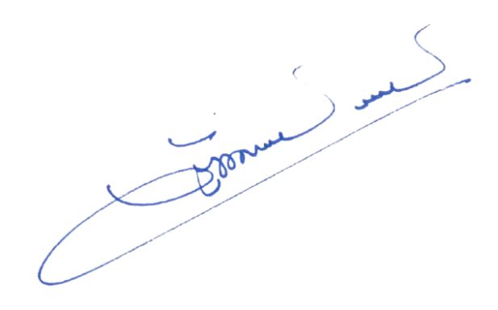
ตรวจแล้วถูกต้อง
พ.ต.อ.
(วัฒนากร อู่นาท)
ผกก.สภ.แก่งโสภา

